상품제안서
더바디 베이직 캐주얼 골프 블랭크 커버 PU 방수 캡 커버 | 상품코드: F26053

 |  |  |  |  |  |  | 02-412-0044 | www.easy1.co.kr
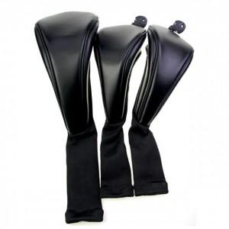

【상세/제작정보】

【인쇄/포장옵션】 | 실크 / 포장불가능

【공급단가】 | 수량 | 20~ | 50~ | 100~ | 300~ | 500~
*VAT별도 | 단가 | 33,620원 | 33,080원 | 32,280원 | 31,470원 | 30,930원

【상품 URL】 | https://dev.easy1.co.kr:443/src/goods_detail.php?gdno=26053

